Hoja 1
Caso de uso: Crear usuario | Historia de usuario: HU02
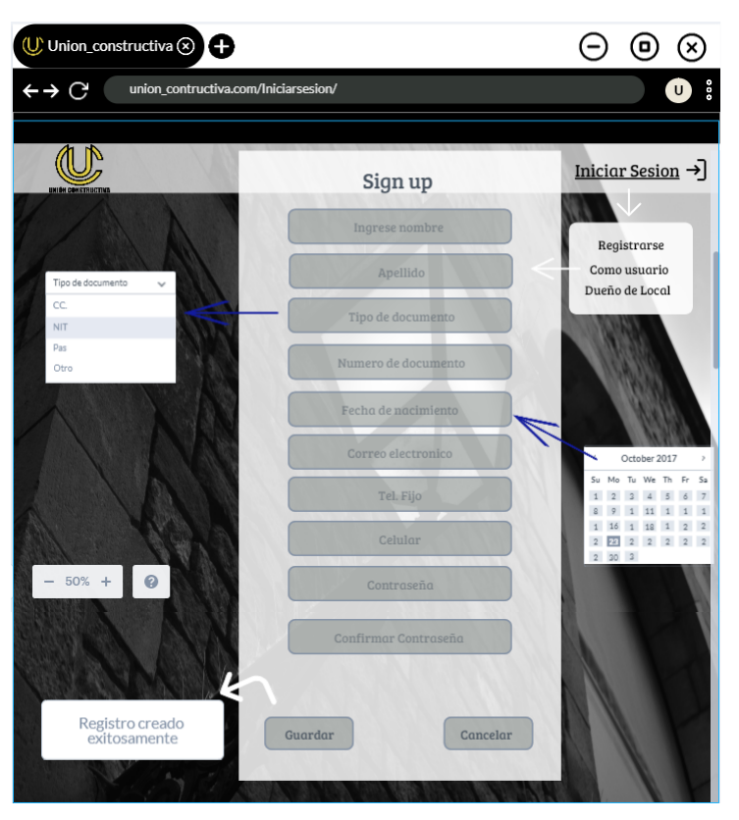 | Actor: usuario,administrador | Depende de: n/a
 | Descripción: al darle click al boton crear usuario se debe de mostrar un formulario el cual me permitira crear un usuario
 | Criterios de aceptacion El formulario debe de tener los siguientes campos : - Nombres (Tipo texto) -Apellidos (Tipo texto) -Tipo de Documento (Tipo Lista desplegable con los siguientes valores: Cedula, Pasaporte, Nit ) -Numero de documento(Tipo alfanumerico) -Fecha de nacimiento(Tipo fecha) -Correo electronico(Tipo alfanumerico) -Telefono Fijo(Tipo numerico) -Telefono celular(Tipo numerico) ****************** Tendra 2 botones inferiores que son: -Guardar -Cancelar ****************** al dar click a guardar y todos los campos estan diligenciados correctamente se debe de guardar el registro y mostrar mensaje (Registro creado exitosamente) *********************** -Al darle click a cancelar no se guardara ninguna información *********************** -Una vez verificados los datos ingresados por el usuario, el sistema abre la pantalla principal de acuerdo al rol del actor. Si es Administrador tendrá acceso a toda la funcionalidad del sistema.
Elaborado por: LAURA MELIZA PAMPLONA, ALEXIS GIRALDO | Responsable: LAURA MELIZA PAMPLONA, ALEXIS GIRALDO | Version: 1.0

Caso de uso: Registro dueño de negocio | Historia de usuario: HU03
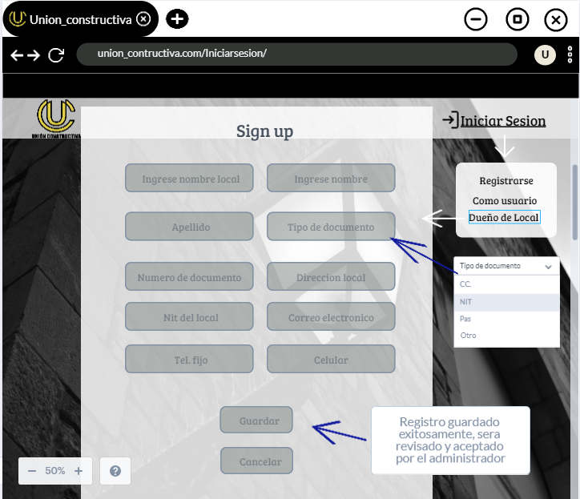 | Actor: Dueño del local, administrador | Depende de: n/a
 | Descripción:al darle click al boton crear usuario se debe de mostrar un formulario el cual me permitira crear un usuario como dueño de negocio
 | Criterios de aceptacion cuando de click en la opcion crear, se debe de mostrar un formulario con los siguientes campos: -Nombre del local (tipo alfanumerico) - Nombres del dueño del local (Tipo texto) -Apellidos del dueño del local (Tipo texto) -Tipo de Documento (Tipo Lista desplegable con los siguientes valores: Cedula, Pasaporte.) -Numero de documento(Tipo alfanumerico) -Dirreción del local (Tipo alfaumerico) - numero nit del local(Tipo alfanumerico) -correo electrónico (Tipo alfanumérico) -Telefono Fijo(Tipo numerico) opcional -Telefono celular(Tipo numerico) ****************** Al final del formulario tendrá 2 botones que son: -Guardar -Cancelar ****************** al dar click a guardar y todos los campos estan diligenciados correctamente se debe de guardar el registro y mostrar mensaje (Registro guardado exitosamente, sera revisado y aceptado por el administrador)
Elaborado por: LAURA MELIZA PAMPLONA, ALEXIS GIRALDO | Responsable: LAURA MELIZA PAMPLONA, ALEXIS GIRALDO | Version: 1.0

Caso de uso: gestionar depositos y/o ferreterias | Historia de usuario: HU04
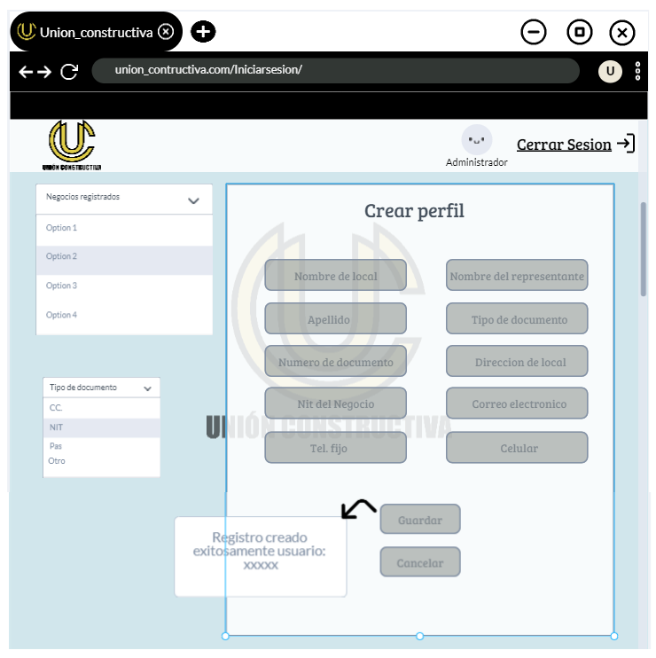 | Actor: Administrador | Depende de: HU03
 | Descripción: cuando inicie sesion con un usuario administrador se habilitara un deplegable en la parte superior izquierda que me permitira gestionar depositos y ferreterias (permite crear)
 | Criterios de aceptacion cuando de click en la opcion crear, se debe de mostrar un formulario con los siguientes campos: -Nombre del local (tipo alfanumerico) - Nombres del dueño del local (Tipo texto) -Apellidos del dueño del local (Tipo texto) -Tipo de Documento (Tipo Lista desplegable con los siguientes valores: Cedula, Pasaporte.) -Numero de documento(Tipo alfanumerico) -Dirreción del local (Tipo alfaumerico) - numero nit del local(Tipo alfanumerico) -correo electrónico (Tipo alfanumérico) -Telefono Fijo(Tipo numerico) opcional -Telefono celular(Tipo numerico) ****************** Al final del formulario tendrá 2 botones que son: -Guardar -Cancelar **************************************************** al dar click a guardar y todos los campos estan diligenciados correctamente se debe de guardar el registro y mostrar mensaje (Registro creado exitosamente) ************************************************************ se enviara un correo electronico al local creado para que muestre cual es su clave y contraseña para que hago su inicio de sesion
Elaborado por: LAURA MELIZA PAMPLONA, ALEXIS GIRALDO | Responsable: LAURA MELIZA PAMPLONA, ALEXIS GIRALDO | Version: 1.0

Caso de uso: gestionar registro de los locales | Historia de usuario: HU05
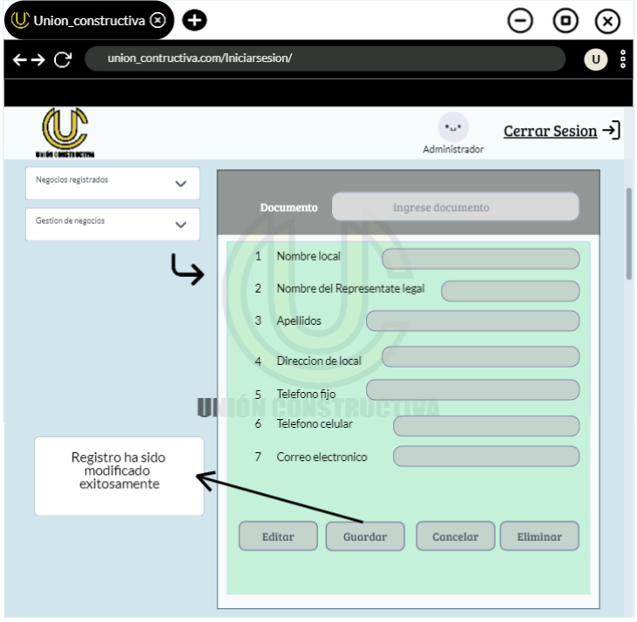 | Actor: Administrador | Depende de: n/a
 | Descripción: cuando inicie sesion con un usuario administrador se habilitara un deplegable en la parte superior izquierda que me permitira gestionar depositos y ferreterias (permite modificar)
 | Criterio de aceptacion Cuando se de click en la opción modificar, se mostrará un formulario que contendrá los siguientes campos: -Numero de documento (campo por el cual se buscará el registro en la base de datos y ya traerá el resto de información del depósito y ferretería) -Nombre del local (tipo alfanumerico) - Nombres del dueño del local (Tipo texto) -Apellidos del dueño del local (Tipo texto) -Dirreción del local (Tipo alfaumerico) -Telefono Fijo(Tipo numerico) -Telefono celular(Tipo numerico) -correo electrónico (Tipo alfanumérico) Todos los campos menos el número de documento estarán bloqueados hasta que se encuentre un registro a modificar ****************** Al final del formulario tendrá 2 botones que son: -Guardar -Cancelar Estos botones estarán bloqueados hasta que se encuentre un registro a modificar ****************** al dar click a guardar y todos los campos estan diligenciados correctamente se debe de guardar el registro y mostrar mensaje (Registro ha sido modificado exitosamente) *************** al dar click a cancelar no se guardara ninguna informacion
Elaborado por: LAURA MELIZA PAMPLONA, ALEXIS GIRALDO | Responsable: LAURA MELIZA PAMPLONA, ALEXIS GIRALDO | Version: 1.0

Caso de uso: Inicio sesion | Historia de usuario: HU06
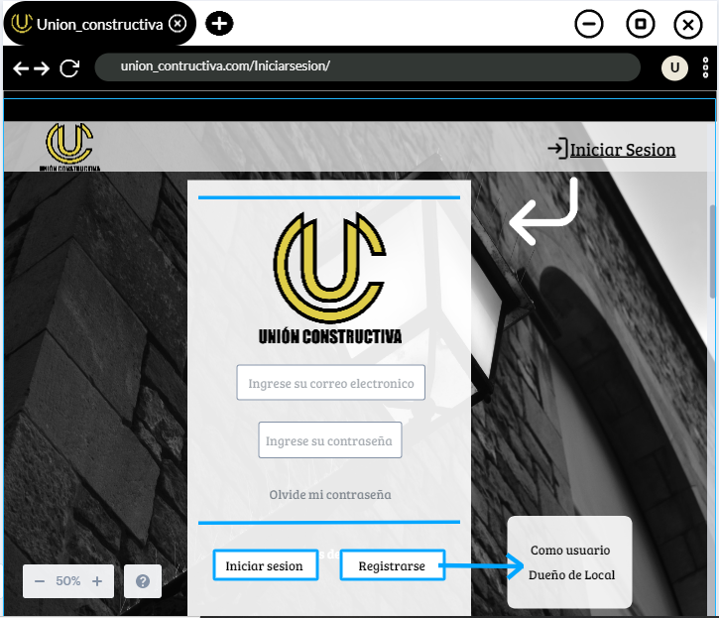 | Actor: Usuario,dueño del local, administrador | Depende de: n/a
 | Descripción: se mostrara un boton llamado "inciar sesión" que al momento de darle click muestre el formulario para el inicio de sesión.
 | Criterios de aceptacion los campos que debe de tener el formulario son los siguientes: -Correo(tipo Texto) -Clave (tipo Texto) ****************** los botones de la parte inferior que debe de tener formularios son: -Inicio de sesión -Olvido mi contraseña -Registrarme ******************* - Al darle click al boton crear usuario se habilitaran dos opciones que llevaran por nombre -Registrarme como usuario -Registrarme como dueño de negocio
Elaborado por: LAURA MELIZA PAMPLONA, ALEXIS GIRALDO | Responsable: LAURA MELIZA PAMPLONA, ALEXIS GIRALDO | Version: 1.0

Caso de uso: Recuperar contraseña | Historia de usuario: HU07
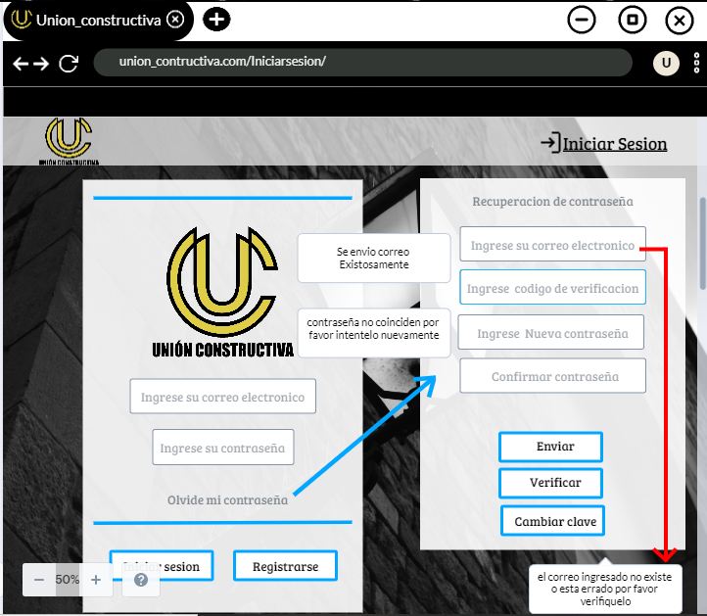 | Actor: usuario,dueño del local, administrador | Depende de: n/a
 | Descripción: tendra un boton el cual se llama "olvide mi contraseña" el cual nos permitira recuperar nuestra clave
 | cuando se haga click en olvide mi contraseña se mostrara un formulario que tendra la siguiente estructura: -campo tipo alfanumerico que tendra como etiqueta correo electronico -boton de nombre enviar *********************** si el correo ingresado no pertenece a ningun usuario registrado mostrar un mensaje al momento de darle click al boton enviar que diga -el correo ingresado no existe por favor verifiquelo o ingrese mas tarde de lo contrario al dar click al boton verificación se habilitara un campo y un boton con lo siguiente nombres -campo numerico que tendra como etiqueta codigo de verificación -boton de nombre verificar *********************** si el codigo ingresado por el usuario es el mismo que se envio al correo electronico se habilitara un seccion con los siguientes campos y boton: -campo tipo alfanumerico que tendra como etiqueta nueva contraseña -campo tipo alfanumerico que tendra como etiqueta Confirmar nueva contraseña -boton llamado Cambiar clave *********************** si el campo nueva contraseña y confirmar nueva contraseña no son iguales mostrar un mensaje al momento de darle click al boton cambiar clave que diga lo siguiente : -la nueva contraseña y confirmacion de contraseña no coinciden por favor intentelo nuevamente -si el campo nueva contraseña y confirmar nueva contraseña coinciden se actualizara la clave del usuario registrado con el correo que se diligencio en el campo tipo alfanumerico que tendra como etiqueta correo electronico
Elaborado por: LAURA MELIZA PAMPLONA, ALEXIS GIRALDO | Responsable: LAURA MELIZA PAMPLONA, ALEXIS GIRALDO | Version: 1.0

Caso de uso: Barra de busqueda | Historia de usuario: HU09
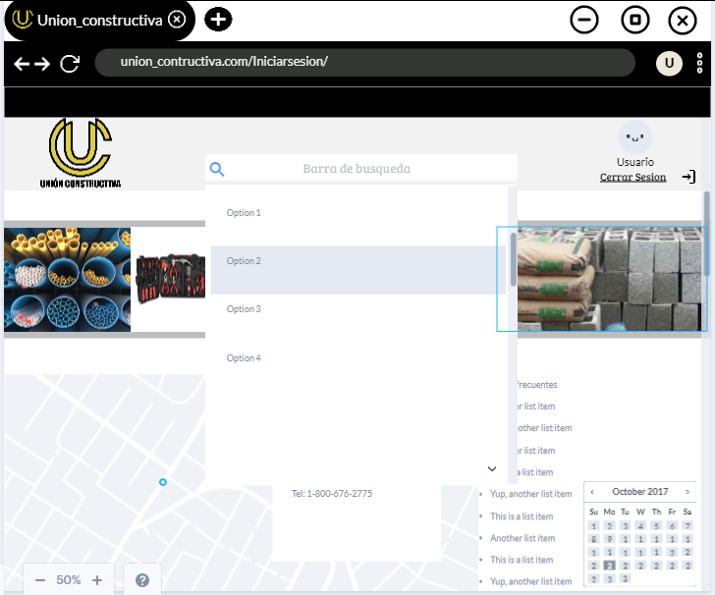 | Actor: usuario,dueño del local, administrador | Depende de: n/a
 | Descripción: búsqueda rápida acerca de los locales registrados en la página por medio de una barra
 | Criterios de aceptacion En la parte superior del centro debe de ir un una barra de busqueda el cual filtrara por nombre y/o dirección del deposito y ferreteria *********************** Debajo de la barra de busqueda habra una tabla donde se mostrará los resultados del filtro. La información que se mostrara es la siguiente: *Nombre del local *Horarios de atención *Dirreción ********************** Los resultados del filtro al dar click en ver mas se mostrara la siguiente información: *Nombre del local *Horarios de atención *Dirreción *Telefonos *Correo Electronico (si aplica) *si maneja o no domicilios *imagen del local *Dirreción *Enlace de contacto
Elaborado por: LAURA MELIZA PAMPLONA, ALEXIS GIRALDO | Responsable: LAURA MELIZA PAMPLONA, ALEXIS GIRALDO | Version: 1.0

Caso de uso: pasarela de ofertas | Historia de usuario: HU10
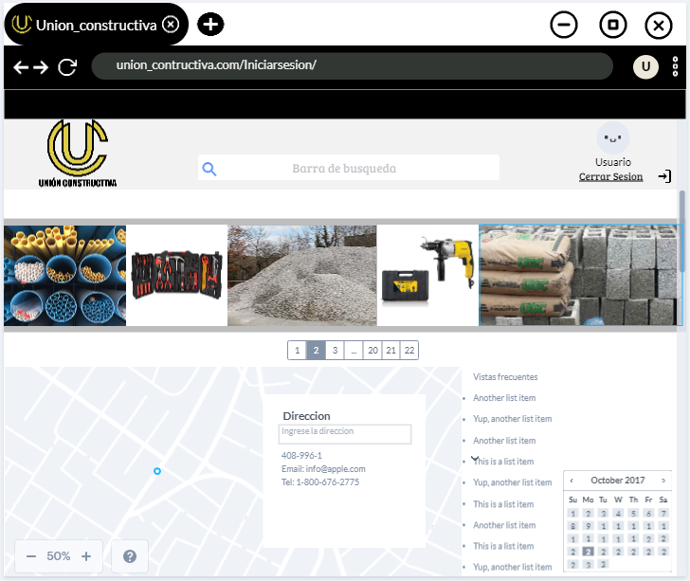 | Actor: usuario,dueño del local, administrador | Depende de: n/a
 | Descripción: sección en la cual se muestran las ofertas de los productos que tienen las ferreterías y /o depósitos (esta sección deberá abarcar todo el ancho de la página)
 | Criterios de aceptacion Esta sección llevara serie de imágenes con diferentes promociones las cuales al darle click los llevara al deposito y/o ferreteria de dicha promoción a traves de un Hipervinculo
Elaborado por: LAURA MELIZA PAMPLONA, ALEXIS GIRALDO | Responsable: LAURA MELIZA PAMPLONA, ALEXIS GIRALDO | Version: 1.0

Caso de uso: Busqueda GPS | Historia de usuario: HU11
 | Actor: usuario,dueño del local, administrador | Depende de: n/a
 | Descripción: el usuario podrá agregar y/o marcar un punto geográfico deseado
 | Criterios de aceptacion esta seccion tendra una barra de busqueda en la cual el usuario podra agregar una dirrección y el gps se ubicara en esa dirreción (si es valida ) mostrando depositos y/o ferreterias cercanas *********************** el gps tambien tendra la opción de seleccionar cordenanadas geograficas (si es valida ) mostrando depositos y/o ferreterias
Elaborado por: LAURA MELIZA PAMPLONA, ALEXIS GIRALDO | Responsable: LAURA MELIZA PAMPLONA, ALEXIS GIRALDO | Version: 1.0

Caso de uso: cerrar sesion | Historia de usuario: HU12
 | Actor: usuario,dueño del local, administrador | Depende de: n/a
 | Descripción:en la parte superior derecha despues del inicio de sesion se mostrara un boton llamado cerrar sesion
 | Criterios de aceptacion Depues de que el usuario inicie sesion en la parte superior derecha se muestre un boton con nombre cerrar sesion que y que al darle click automaticamente se salga de la cuenta en la cual inicie sesion, -Adicinalmente borrara todas las acciones enlazadas a dicha sesion
Elaborado por: LAURA MELIZA PAMPLONA, ALEXIS GIRALDO | Responsable: LAURA MELIZA PAMPLONA, ALEXIS GIRALDO | Version: 1.0

